상품제안서
바쏘 NEW 코어 핸들 텀블러 550ml | 상품코드: S46646

 |  |  |  |  |  |  | 02-713-8555 | www.synergygift.co.kr
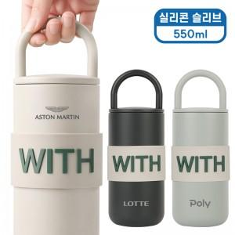 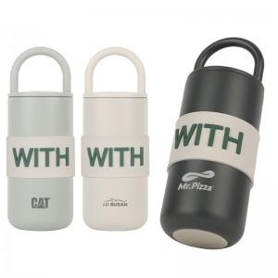

【상세/제작정보】 | <p><span style="font-size: 14pt;">※ 실리콘 슬리브 추가옵션 사항입니다. 기본 텀블러만 입각입니다.</span></p>

【인쇄/포장옵션】 | 실크, 레이저 / 포장지포장

【공급단가】 | 수량 | 30~ | 100~ | 500~ | 1,000~ | 3,000~
*VAT별도 | 단가 | 8,100원 | 7,650원 | 7,150원 | 7,050원 | 6,900원

【상품 URL】 | https://www.synergygift.co.kr:443/src/goods_detail.php?gdno=46646

